Dječje igralište
 | OPREMA VANJSKOG IGRALIŠTA DJEČJEG VRTIĆA DUBOVAC U KARLOVCU
 | TROŠKOVNIK S TEHNIČKIM OPISOM IGRALA

U svaku stavku je potrebno uključiti dobavu, dopremu i ugradnju navedene opreme, te sve potrebne iskope, temeljenja, sva pričvrsna sredstva i sl. do potpune gotovosti. Sve sprave trebaju biti proizvedene u skladu s normom HRN EN 1176. Isporučitelj opreme je dužan prije montaže proizvoda naručitelju dostaviti certifikat o izvršenom ispitivanju. Dimenzijama i oblikom te vrstom i kvalitetom upotrijebljenih materijala, ponuđena oprema u svemu mora odgovarati troškovniku. Sve radove, igrala, podloge i sl. potrebno je izvesti u skladu s važećim zakonima i propisima. Potrebno je priložiti sve potrebne ateste/certifikate kojima se dokazuje sigurna upotreba od strane korisnika.

Br.st. | . | JM | Količina | J.C. | Iznos
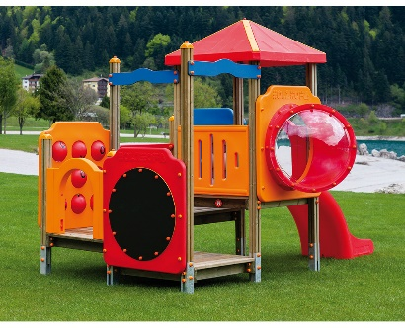
1. | Kombinirano igralo za manju djecu
 | 09 206 četverokutna kombinacija
 | dimenzija 379x220cm
 | – Stupci od dvoslojne ljepljene građe: presjeka 9x9cm sa ankerima
 | – Platforma od masivnog drveta 112x112cm, debljine 33 mm, na četiri nivoa
 | – izliven polietilenski krov na četiri vode
 | – Polietilen ograda sa prozorčićem i cijevi od pleksiglas diska
 | – Ploča za pisanje + tik-tak + brojevi od polietilena
 | – zaobljeno-izliven polietilenski tobogan visine 84 cm
 | – stranice ograda izrađene su od puhane polietilenske mase
 | – Kit s pocinčanim vijcima za montažu u plastičnim čepovima
 | Oprema proizvedena u skladu s EN 1176 i 1177:2008 propisima | kom | 1.00 |  | 0.00

2. | Kombinirano igralo za veću djecu
 | 06 120 Kućica četverokutna sa visećim mostom
 | dimenzija 635x534x300cm
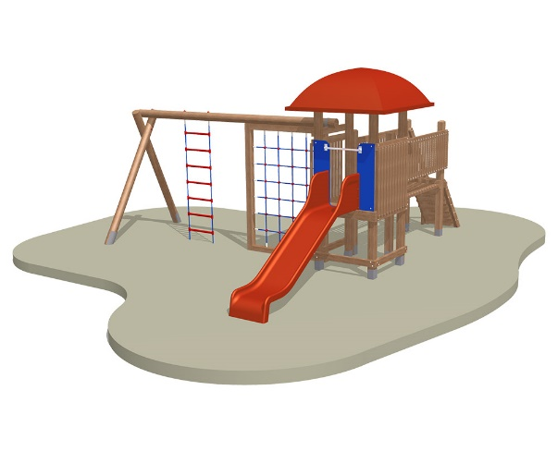
 | -samostojeća kućica dimenzija 100×100, sa visinom podesta 99 cm, na koji se pomoću prirubnice oslanja ravni tobogan dužine korita 240 cm.
 | Penjanje na podest omogućeno je mostom dužine 200cm, širine 80cm na koje se oslanjaju stepenice sa rukohvatom širine 80 i visine 99 cm.
 | -stupovi kućice su od laminirane građe 12×10 cm i visine 250 cm (dubinski impregnirani).
 | -podest kućice ograđen je ogradom na visini 80 cm s okomitim letvicama.
 | -pod kućice je od plitica ariša 50×120 mm dubinski impregniranog i posloženih na nosače.
 | -krov kućice je četverokutnog oblika dimenzija 160x160x585 cm sa prihvatnim nosačima , sve izrađeno u boji po želji (od poliesterskih materijala).
 | -na kućicu se oslanja greda fi14, dužine 400cm, na visini 223 cm koja je na drugom kraju oslonjena na dva, u A postavljena stupca dimenzija fi14 x250cm. Greda pridržavamrežu za penjanje koja je izrađena je u drvenom okviru od pletenih užadi promjera Ø16 mm sa čeličnom jezgrom. Spojevi mreže su od poliamidnih masa, ergonomski oblikovani, te mornarske ljestve također izrađene od užadi Ø16 mm sa čeličnom jezgrom, te prečki za penjanje od poliamidnih masa, mornarske ljestve su dimenzija 550 x 210 cm.
 | -temeljenje kućice i mosta vrši se kvadratnim, toplocinčanim temeljnim elementima debljine 3mm, 12x10x90 cm.
 | -temeljenje stupaca nosača mreže i ljestvi vrši se okruglim, toplocinčanim temeljnim elementima debljine 3mm, Ø14×90 cm.
 | -tobogan dimenzija 230×42 cm, na visini 99cm koji se oslanja na prirubnicu učvršćenu na stupovima. | kom | 1.00 |  | 0.00

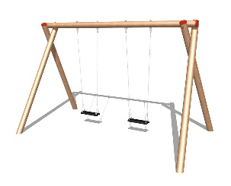
3. | Ljuljačka sa dvije klasične sjedalice
 | 04 112 Dvosjedna ljuljačka
 | dimenzija 450x240x220 cm
 | -konstrukcija ljuljačke sastoji se od drvenih višeslojno ljepljenih i dubinski impregniranih oblica Ø14 cm, a metalni ovjesi i lanci su pocinčani, kao i svi spojni elementi. Ovjesi su okretni za 360o.
 | -sjedalice ljuljačke moraju biti gumene, armirane čeličnom konstrukcijom.
 | -stupovi ljuljačke se preko cilindričnih ankera temelje u betonske stope na način da je drvena konstrukcija van zemlje.
 | -temeljenje ljuljačke vrši se okruglim, toplocinčanim temeljnim elementima debljine 3mm, Ø14×90 cm. | kom | 1.00 |  | 0.00

4. | Klackalica sa četiri sjedalice
 | 00 207 Klackalica za četvero djece
 | dimenzije: 350x120x90 cm
 | Sastoji se iz metalnog postolja toplocinčanog pa bojanog na kome se nalazi mehanizam za klaćenje, na koji su učvršćene okrugle lijepljene grede promjera 14cm. Na krajevima greda su rukohvati za pridržavanje djece,a sa donje strane se nalazi amortizer koji amortizira udar grede. Drvene grede su dubinski impregnirane pod tlakom 10 bara i trajno zaštićene uljima, metalno postolje je učvršćeno betonskom stopom koja se nalazi ispod razine površine. | kom | 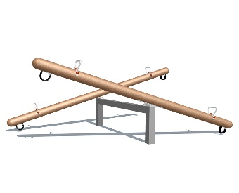 1.00 |  | 0.00

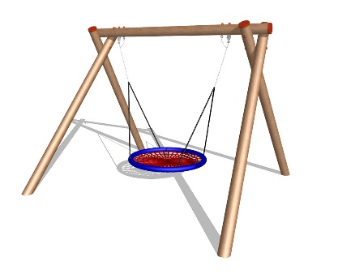
5. | Ljuljačka s košarom
 | 04 105 Ljuljačka s košarom (gnijezdom)
 | dimenzija 340x300x250cm
 | -konstrukcija ljuljačke sastoji se od drvenih višeslojno ljepljenih i dubinski impregniranih oblica Ø14 cm, a metalni ovjesi i lanci su pocinčani, kao i svi spojni elementi. Ovjesi su okretni za 360o.
 | -sjedalica ljuljačke Ø 120 cm, košara, izrđena je od pletenih užadi promjera Ø16 mm sa čeličnom jezgrom.
 | -stupovi ljuljačke se preko cilindričnih ankera temelje u betonske stope na način da je drvena konstrukcija van zemlje.
 | -temeljenje ljuljačke vrši se okruglim, toplocinčanim temeljnim elementima debljine 3mm, Ø14×90 cm. | kom | 1.00 |  | 0.00

6. | Ljuljačka za djecu jasličke dobi
 | 04 111 Ljuljačka jednosjedna
 | dimenzija 215x90x200cm
 | -konstrukcija ljuljačke sastoji se od drvenih višeslojno ljepljenih i dubinski impregniranih oblica Ø14 cm, a metalni ovjesi i lanci su pocinčani, kao i svi spojni elementi. Ovjesi su okretni za 360o.
 | -sjedalica ljuljačke mora biti gumena, armirana čeličnom konstrukcijom, prilagođena djeci jasličke dobi.
 | -stupovi ljuljačke se preko cilindričnih ankera temelje u betonske stope na način da je drvena konstrukcija van zemlje.
 | -temeljenje ljuljačke vrši se okruglim, toplocinčanim temeljnim elementima debljine 3mm, Ø14×90 cm. | kom | 1.00 |  | 0.00

7. | Kućica za igru
 | 03 209 Kućica sa stolićem
 | dimenzija 130x120x225cm.
 | -središnji dio kućice dimenzija 130×120, sa visinom podesta 24 cm. Penjanje na podest omogućeno je bez ikakvih pomagala te je dostupno i za najmanju djecu.
 | - krov kućice izrađen je od drvenih ploča, na dvije vode, te je preko nosača učvršćen na nosive stupove.
 | -stupovi kućice su od laminirane građe 12×10 cm i visine 180 cm (dubinski impregnirani).
 | -podest kućice ograđen je ogradom na visini 80 cm s okomitim letvicama.
 | -pod kućice je od plitica ariša 50×120 mm dubinski impregniranog i posloženih na nosače.
 | -u kućici se nalaze stol i dvije klupe izrađeni od impregniranog drveta.
 | -temeljenje kućice vrši se kvadratnim, toplocinčanim temeljnim elementima debljine 3mm, 12x10x90 cm. | kom | 1.00 |  | 0.00

8. | Njihalica na opruzi
 | Klatilica na opruzi za jedno dijete
 | -izrađena od tvrde vodootporne šperploče, u obliku ježa. Temeljenje se vrši metalnim toplocinčanim nosačem u betonsku podlogu, na koju se nastavlja plastificirana opruga fi19x225x365 mm na kojoj je lik sa sjedalicom i ručkicama, metalni dijelovi su cinčani, a drveni su bojani ili plastificirani. Svi vijčani spojevi moraju biti zaštićeni plastičnim kapicama, a ručkice moraju biti ergonomski oblikovane i ne smiju biti metalne.
 | 00 114 - jež, dimenzija 70x47x90 cm | kom | 1.00 |  | 0.00
 | 00 116 - konjić, dimenzija 76x30x90 cm | kom | 1.00 |  | 0.00

9. | Gumena podna obloga
 | Iskop zemljišta, dobava, razastiranje i nabijanje šljunčane podloge, izrada armiranobetonske podloge od betona u kvaliteti C - 25/30, te dobava i postava gotovih elemenata antistresne podloge odgovarajuće debljine sukladne opasnosti od pada sa sprave za igru oko koje se postavlja. Antistres gumena podloga mora imati certifikat. Antistresna podloga se postavlja oko sprava za igru u sigurnosnim zonama razvedenih i zaobljenih oblika. U cijenu uključena i prilagodba terena okoliša gotovom nivou i obliku podloge. Sve komplet. Obračun po m2. | m² | 80.00 |  | 0.00

10. | Prijevoz sve potrebne opreme do mjesta ugradnje. | kompl. | 1.00 |  | 0.00

 | UKUPNO | Kn |  |  | 0.00

 | PDV (25%): | Kn |  |  | 0.00

 | SVEUKUPNO : | Kn |  |  | 0.00

